Pozostałe ramki
 | Cennik PLN netto 2021

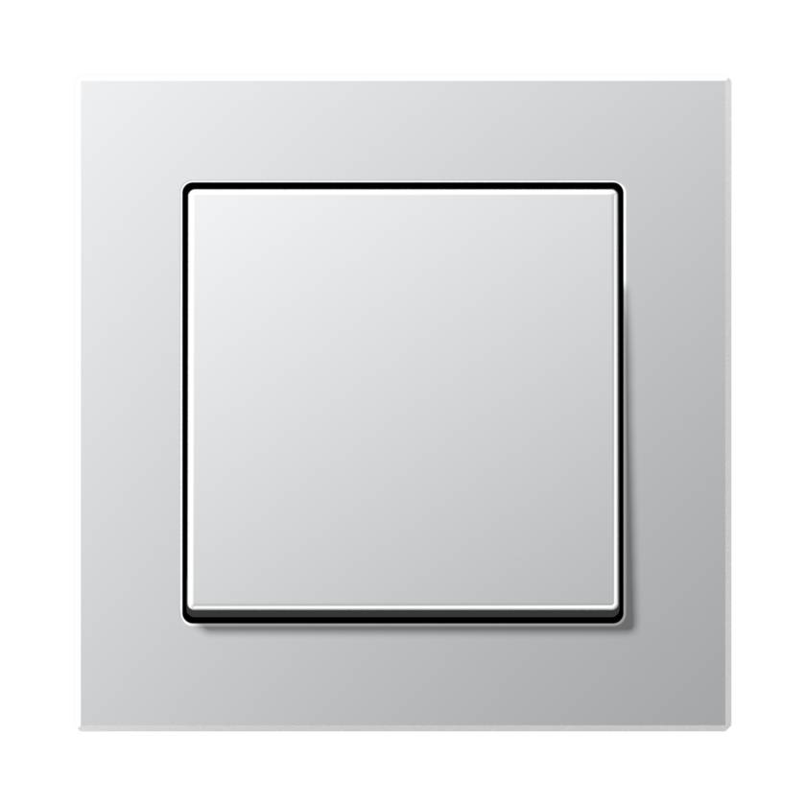
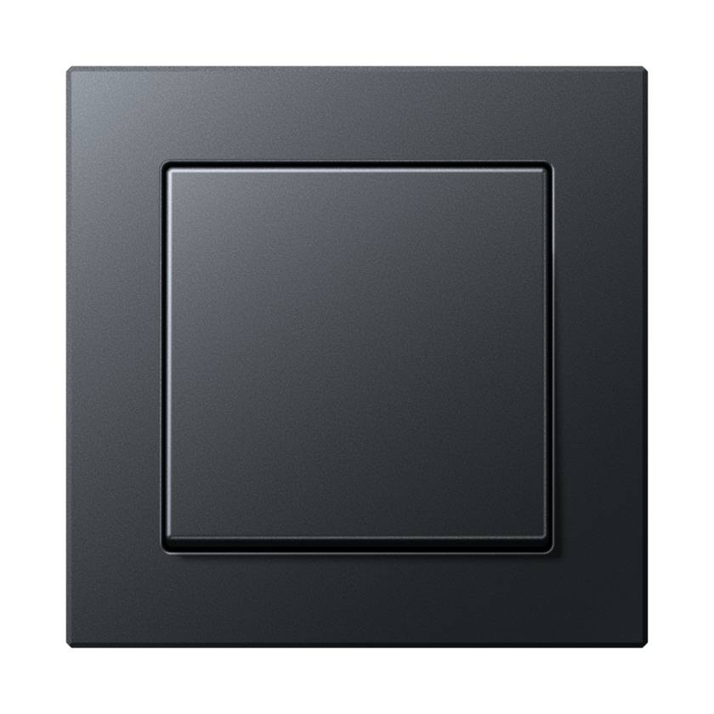

Ramki A550

A5581BFWW | Ramka 1-krotna, biały | 25.99 zł
A5582BFWW | Ramka 2-krotna, biały | 35.53 zł
A5583BFWW | Ramka 3-krotna, biały | 64.95 zł
A5584BFWW | Ramka 4-krotna, biały | 104.81 zł
A5585BFWW | Ramka 5-krotna, biały | 159.99 zł
A5581BFAL | Ramka 1-krotna, aluminiowy | 39.95 zł
A5582BFAL | Ramka 2-krotna, aluminiowy | 58.61 zł
A5583BFAL | Ramka 3-krotna, aluminiowy | 96.07 zł
A5584BFAL | Ramka 4-krotna, aluminiowy | 156.04 zł
A5585BFAL | Ramka 5-krotna, aluminiowy | 237.54 zł
A5581BFANM | Ramka 1-krotna, antracytowy | 27.26 zł
A5582BFANM | Ramka 2-krotna, antracytowy | 39.25 zł
A5583BFANM | Ramka 3-krotna, antracytowy | 68.24 zł
A5584BFANM | Ramka 4-krotna, antracytowy | 109.93 zł
A5585BFANM | Ramka 5-krotna, antracytowy | 167.32 zł

Ramki A FLOW

AF581BFWW | Ramka A Flow 1-krotna, biały | 25.99 zł
AF582BFWW | Ramka A Flow 2-krotna, biały | 35.53 zł
AF583BFWW | Ramka A Flow 3-krotna, biały | 64.95 zł
AF584BFWW | Ramka A Flow 4-krotna, biały | 104.81 zł
AF585BFWW | Ramka A Flow 5-krotna, biały | 159.99 zł
AF581BFAL | Ramka A Flow 1-krotna, aluminium | 39.95 zł
AF582BFAL | Ramka A Flow 2-krotna, aluminium | 58.61 zł
AF583BFAL | Ramka A Flow 3-krotna, aluminium | 96.07 zł
AF584BFAL | Ramka A Flow 4-krotna, aluminium | 156.04 zł
AF585BFAL | Ramka A Flow 5-krotna, aluminium | 237.54 zł
AF581BFANM | Ramka A Flow 1-krotna, antracytowa | 27.26 zł
AF582BFANM | Ramka A Flow 2-krotna, antracytowa | 39.25 zł
AF583BFANM | Ramka A Flow 3-krotna, antracytowa | 68.24 zł
AF584BFANM | Ramka A Flow 4-krotna, antracytowa | 110.40 zł
AF585BFANM | Ramka A Flow 5-krotna, antracytowa | 167.32 zł

